关系图
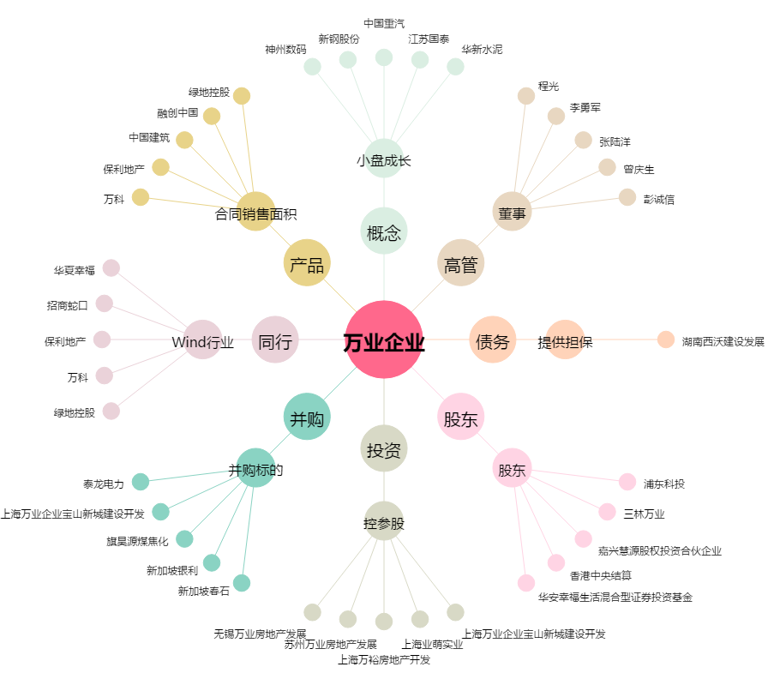
万业企业[600641.SH] - 关系概览图

